Quick Response
QUICK RESPONSE PDCA
VIM Data
 |  | Valeo / Contact name [1] |  | PRODUCT (Designation + Ref) [2] |  |  |  |  |  | ORIGIN [3] |  |  |  | Which LLC was already issued on similar problem? [21] |  |  |  | Supplier Incident Details
 |  | Ms. Guylaine Midoux |  | Flex brushcard 2L 3C + W000037397 |  |  |  |  |  | Warranty |  | Supplier |  | YES: VWS-W11CHA1-2209-003 Not detection: Rootcause: 1-missing of the procedure of switch operation of final controls 2-missing of the procedure of switch operation of final controls Corrective action: 1-Put in place the standard of rotation between final control 2-Training for all final control & production leader about the new standard Occurence Rootcause 1-Bad choice, or, dommaged air pressure control equipement already installed (equipeent installed is not accurate, and make delay, and do not stop machine when air pressure tolerance overflow ) 2-Standard do not require to check automatic stop of crimping machine when tolerance is overflowed 3-No routine of transversalization 4-procedure of securization not enought detailed Corrective action 1-Set an air pressure reguator and activate automatic machine stop /Start depending to defined air pressure tolerence values 2-Review standard by making check of machine start / stop according to air pressure values mandatory 3-Create a routine of transversalization starting by excel file 4-Update the procedure of the securization of internal/external issue |  |  |  | Supplier Incident number | VWS-W11CHA1-2402-005
 |  |  |  |  |  |  |  |  |  | 0km Return |  | Logistic |  |  |  |  |  | Valeo SRM Incident number | VWS-W11CHA1-2402-005
 |  |  |  |  |  |  |  |  |  | Internal |  | Project |  |  |  |  |  | Date of Valeo notification | 2024-02-14
 |  |  |  |  |  |  |  |  |  |  |  | Safety |  |  |  |  |  | Opened date & Time | 14/02/2024 - 16:19

 | WHAT IS THE PROBLEM ? > Use 5W + 2H to know what is the Current Situation ? |  |  |  |  |  |  |  |  |  |  |  |  | Did you detect any VARIABILITY during sorting ? [22]
 | 5W2H |  |  |  |  |  | CHARACTERIZATION |  |  |  |  |  |  |  | Real data of the detected VARIABILITY...? ( please identify the involved standards ) | Standard issue?[28] | Deployment issue?[29] | Enforcement issue?[30] | Factor(s) to include in FTA Occ or FTA Non Det
 | WHAT happened? [4] | Standard: Presence of two shunt on the brushcard OK part: There is two shunt on the brushcard NOK part: Missing a shunt (+bat) Datamatrix: 104017 - Label box traceability: D240117 |  |  |  |  | What is the difference between good and bad parts? [11] |  |  | 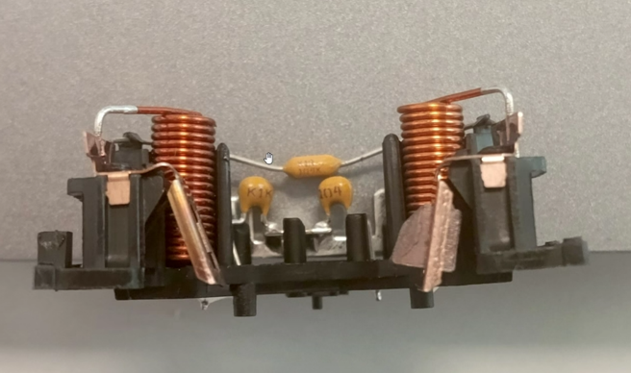 Standard: Presence of two brushes on the brushcard OK part: There is two Brushes on the brushcard NOK part: Missing brush on the left side The blade is agressed from the lower side and deformed The blade is burned compared to right side the blade it seems that it receive a big chock from the lower side |  |  |  | 1/ ... in the MACHINE SETTINGS [23] | The Camera can not detect the presence of the missed brush, The elettical test is testing the continuity by contacting the blades | Yes | Yes | Yes | Yes

 | WHY is it a problem? [5] | The motor is not functional |  |  |  |  | Was part produced in the standard process? [12] |  |  | Yes , the bad part was produced in the normal process without any special event |  |  |  | 2/ ... in the OPERATIONS [24] | NO | NO | NO | NO | NO

 | WHEN detected [6] | 26/01/2024 |  |  |  |  | When was it manufactured at Supplier? [13] |  |  | 17/01/2024 Morning shift
 |  |  |  |  |  |  |  |  |  |  |  |  |  | 3/ ... in the QUALITY CONTROLS [25] | The Visual Control is not efficient | Yes | Yes | Yes | Yes
 | WHO detected? [7] (name of operator) | Sébastien G. |  |  |  |  | Who manufactured? [14] |  |  | Final Control: 2186 BEN MOHAMED HALIMA 1871 AOUINI OLFA 1678 ABID BAYA

 | WHERE detected? [8] | Production Line 3 Flex at the station 28: motor power control |  |  |  |  | In which other application or processes product is used? [15] |  |  | W000037394/ W000079423/ W000037396 W 000079619 / W241391 /W000037395/W000038990 |  |  |  | 4/ ... in the RAW MATERIAL [26] | NO | NO | NO | NO | NO

 | HOW detected? [9] | Shutdown for defect |  |  |  |  | Are we capturing the defect when reinjecting product in normal process? [16] |  |  | 1- The bad part was detected by the electrical test with the missing brush The electrical tester can not detect the missing brush when the brush iss dammaged 2-The bad part was detected by the final visual control operator
 |  |  |  |  |  |  |  |  |  |  |  |  |  | 5/ ...in the PROJECT ACTIVITY [27] Category applicable until SOP + 6 Months | NO | NO | NO | NO | NO
 | HOW MANY bad parts? [10] | 1 |  |  |  |  | Did a similar problem happen previously at customer or internally? [17] |  |  | VWS-W11CHA1-2209-003

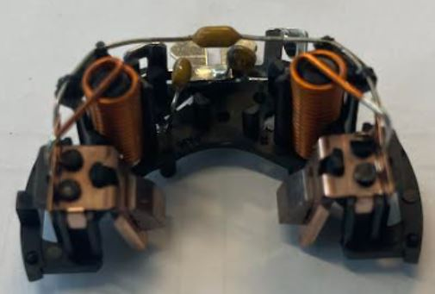
 | 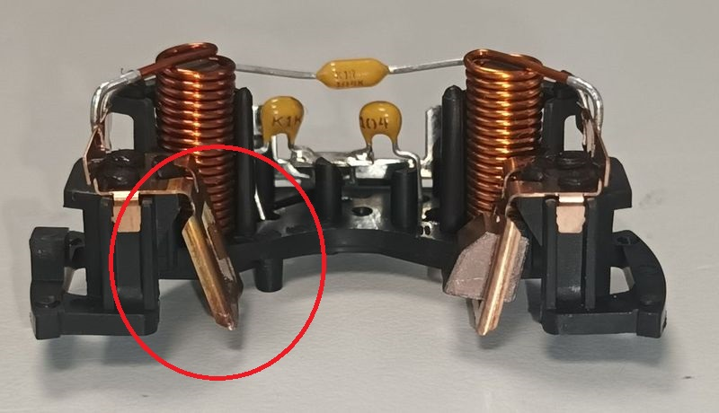 BAD PART [18] |  |  |  |  |  | GOOD PART [19] |  |  |  |  |  |  | WHAT ARE THE IMMEDIATE COUNTERMEASURES (24 hours)?

 |  |  |  |  |  |  |  |  |  |  |  |  |  | 1. IMMEDIATE COUNTERMEASURES IN SUPPLIER PERIMETER ? [31] |  |  | WHO |  | DATE | WHERE

 |  |  |  |  |  |  |  |  |  |  |  |  |  | Quality Alert |  |  | Abir C |  | 2024-01-31 | Avo Plant

 |  |  |  |  |  |  |  |  |  |  |  |  |  | Sorting of the Current stock, Sorting of the blade to check it it's bent |  |  | Abir C Abir C |  | 2024-02-14 | Avo Plant

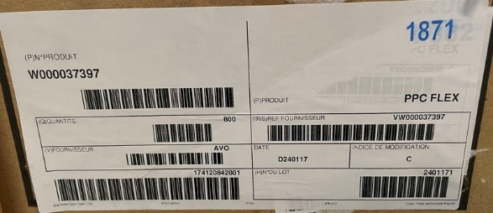
 |  |  |  |  |  |  |  |  |  |  |  |  |  | Add the missed brush in the CSL1 |  |  | Abir C |  | 2024-01-17 | Avo Plant

 |  |  |  |  |  |  |  |  |  |  |  |  |  | Check the cylinder of test end of the line |  |  | K.Massoudi

 |  |  |  |  |  |  |  |  |  |  |  |  |  | Make a blind test on the CSL1 |  |  | A.Ghribi
 | SORTING ACTIVITY to protect customer [20]

 |  |  | Nb. NG Parts | Nb. Sorted |  | PPM |  |  | Sorting date | WHO |  | Identification OK parts |  | 2. IMMEDIATE COUNTERMEASURES IN VALEO LINE ? [32] |  |  | WHO |  | DATE | WHERE
 | -Results of sorting in Valeo Customer plant |  |  |  | = | '----' |  | PPM
 | -Results of sorting in Valeo plant |  |  |  |  | '----' |  | PPM
 | -Results of sorting in Other Valeo plants |  | 0 | 25958 |  | 0 |  | PPM
 | -Results of sorting in Transport |  |  |  | = | '----' |  | PPM
 | -Results of sorting in Valeo Logistics platform |  |  |  |  | '----' |  | PPM
 | -Results of sorting in Supplier Logistics platform |  |  |  | = | '----' |  | PPM
 | -Results of sorting in Supplier plant |  | 0 | 42400 | = | 0 |  | PPM | 2024-02-14 | Abir C
 | -Results of sorting in after-sales stocks |  |  |  | = | '----' |  | PPM
 | TOTAL SORTING |  | 0 | 68358 | = | 0 |  | PPM

 | Production dates of sorted parts | From | To |  |  |  |  | First certified good shipment: |  |  | Label's Number |  | Date
 |  | 2024-02-10 | 2024-02-14 |  |  |  |  |  |  |  | 240210.1/240210.2 |  | From 10-02-2024 to 14-02-2024
 | Period of NG parts | Earliest NG part Date | Latest NG part Date |  |  |  |  |  |  |  | Identification OK parts / OK pallets

 | VALEO CAN DETECT THE DEFECT ON THE PRODUCTION LINE AT 100% (YES/NO) ? |  |  |  |  |  |  |  |  |  | If not, Supplier must set up a control at 100% on the Valeo line

Assign
ASSIGNMENT / BREAKDOWN
N° | ASSIGNMENT [1] | RESULTS [2] | WHO [3] | Due date [4] | Done date [5]
1 | 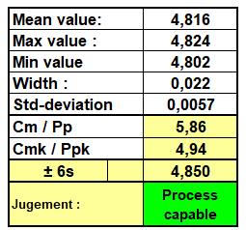 Measurment of the 30 brushs dimensions from the current stock | 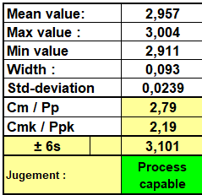 Height Width | Bassem | 2024-02-15 | 2024-02-15
2 | Check the handling method of the parts after marking operation to the final control | The parts are transfered by Conveyor to the final control station and the automatic clipper is transfering it from electrical test to the conveyor | Bilel B | 2024-02-15 | 2024-02-15
3 | Check if there was a special event on 17/01/2024: Maintenance intervetion/ deviation permit /Intervention list in the crimping area and assembly area / valiation card of master parts | Any special events was happened on 17-01-2024 | Abir C | 2024-02-15 | 2024-02-15
4 | Check the reworked parts tracking | The bad part is not existing in the rework reccords | Abir C | 2024-02-15 | 2024-02-15
5 | Check the treaçability of the blade and brush | Blade batch number:1885850 Brush Batch number : 275525 | Abir C | 2024-02-15 | 2024-02-15
6 | Request the quantity in the stock of SKW,Campinas and SLP valeo Plants | Done | Aymen G | 2024-02-15 | 2024-02-15
7 | Request the BL number of the parts delivered to SLP and Brazil | Campinas Stock: 28.792 parts in Valeo stock (internal) 28.000 parts in Valeo stock (external) SKW Stock: 25 958 parts | Nihed N | 2024-02-15 | 2024-02-15
8 | Check the capability of the brush effort on QMES | Brush is crimped : the Production date of the bad part The pull out force min = 63N The pull out force max = 83 N The pull out force average =75,04N Cmk=2,94 | Aymen G | 2024-02-19 | 2024-02-19
9
10
11
12
13
14
15
16
17
18
19
20
21
22
23
24
25
26

Process Flow

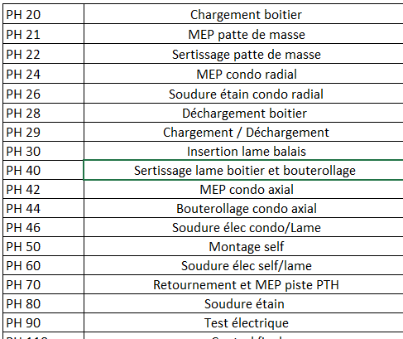
PROCESS FLOW [1]
Occurence workstation: electrical tester

FTA Occ & 5 Whys
FACTOR TREE ANALYSIS FOR OCCURRENCE Why the problem occurred ?

PROBLEM DESCRIPTION (Valeo view) [1]

4M [2] | FACTORS [3] | CONTROL POINT [4] |  | STANDARD [5] |  | FACTOR VALUE ON OK PARTS [6] | FACTOR VALUE ON BAD PARTS [7] | JUDGMENT |  |  | Potential Root Causes | 5 WHYs Physical > System > Managment actions [13]
 |  |  |  |  |  |  |  | Std OK [10] | Meet std [11] | Direct link [12]
 |  |  |  |  |  | Good Part / Situation taken as reference [8] ............................. | Bad Part / Situation taken as reference [9] .............................
MACHINE | Crimping of the brush inside the blade | Who ? | Automatic Crimping rotary table | What is the standard value? | The brush is crimped inside the blade with min Pullout force of 20N | Brush is crimped : the Production date of the bad part The pull out force min = 63N The pull out force max = 83 N The pull out force average =75,04N Cmk=2,94 | Brush is crimped : the Production date of the bad part The pull out force min = 63N The pull out force max = 83 N The pull out force average =75,04N Cmk=2,94 | Y | Y | N |  | 1st WHY | 2nd WHY | 3rd WHY | 4th WHY | 5th WHY
 |  | Does what ? | Push the brush inside the blade to ensure the assembly
 |  | When ? | During Crimping operation | Where is the standard? | Drawing
 |  | Where ? | Automatic Crimping rotary table
 |  | How ? | The Bwol feeder distrubute the brush inside the cavity another Bwol feeder push the blade | Standard Number and Index?
 |  | How many parts/often ? | 100%
MACHINE | Positioning of the subassembly brush- blade on the plastic box | Who ? | Operator | What is the standard value? | Take on brushblade and put it insde the two plastic pins | The operator put the sub assembly brush/blade by introducing the hole of the blade insde the plastic pin without damaging the brush nor the blade | The operator put the sub assembly brush/blade by introducing the hole of the blade insde the plastic pin without damaging the brush nor the blade | Y | Y | N |  | 1st WHY | 2nd WHY | 3rd WHY | 4th WHY | 5th WHY
 |  | Does what ? | Manual postioning of two brush-blades on the plastic box
 |  | When ? | During the brush blade operation | Where is the standard? | Work instruction
 |  | Where ? | Pre-assembly work station
 |  | How ? | Manually | Standard Number and Index? | PS12.1-M5 ind. 4
 |  | How many parts/often ? | 100%
MACHINE | Continuity test in the electrical machine | Who ? | Electrical tester | What is the standard value? | 1-The tested part is intrduced in the electrical tester by metalic pallet. 2-A lower cylinder takes up the pallet and pushs it against the reference: metalic plate. 3- Once indexiated an upper cylinder pushs the cetral probe to test the continuity between brushes and terminals | 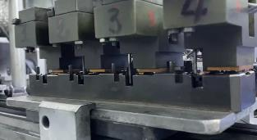 The upper cylinder pushs the central probes and test the continuity between each brush and the terminals without any interference with the brush or the balde . The pallet was not declined | 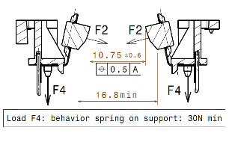 The upper cylinder pushs the central probes and test the continuity between each brush and the terminals: The lower cylineder touch the brush during the movement to test the continuity--> Presence of the component under the pallet | Y | N | Y | The pallet was declined because of the presence of the component under the pallet | 1st WHY | 2nd WHY | 3rd WHY | 4th WHY | 5th WHY
 |  | Does what ? | Test of continuity |  |  |  |  |  |  |  |  | Residu of the brushes and blade dropped from assembly station close to the electrical tester on the pallet | The subassembly brush/blade is fallen from the hand of the operator during the assembly | The component is too small and its hard to take it by the finguers, the operator can not fix it on the PPC
The place where the burr can be penetrated
 |  | When ? | During electrical test | Where is the standard? | Camera Program
 |  | Where ? | Electrical test machine
 |  | How ? | measurment of the continuity from the two brushes | Standard Number and Index? | PLC Program GEN 2 C electrical tester
 |  | How many parts/often ? | 100%
METHOD |  | Who ? |  | What is the standard value? |  |  |  |  |  |  | Design of the work station didn't anticpate the falldown of the material or burrs | 1st WHY | 2nd WHY | 3rd WHY | 4th WHY | 5th WHY
 |  | Does what ? |  |  |  |  |  |  |  |  |  | The workstations was not designed basing on the PFMEA risk analysis | No Guide line for workstation design which request to take in account the PFMEA risks and ergonomy of the workstation
 |  | When ? |  | Where is the standard?
 |  | Where ?
 |  | How ? |  | Standard Number and Index?
 |  | How many parts/often ?
METHOD | Insertion of the brsuh on the shunt | Who ? |  | What is the standard value? |  |  |  |  |  |  | 1st WHY | 2nd WHY | 3rd WHY | 4th WHY | 5th WHY | 5th WHY
 |  | Does what ?
 |  | When ? |  | Where is the standard?
 |  | Where ?
 |  | How ? |  | Standard Number and Index?
 |  | How many parts/often ?
MATERIAL | Conformity of the shunt : witdh and height | Who ? |  | What is the standard value? |  |  |  |  |  |  |  | 1st WHY | 2nd WHY | 3rd WHY | 4th WHY | 5th WHY
 |  | Does what ?
 |  | When ? |  | Where is the standard?
 |  | Where ?
 |  | How ? |  | Standard Number and Index?
 |  | How many parts/often ?
 |  | Who ? |  | What is the standard value? |  |  |  |  |  |  |  | 1st WHY | 2nd WHY | 3rd WHY | 4th WHY | 5th WHY
 |  | Does what ?
 |  | When ? |  | Where is the standard?
 |  | Where ?
 |  | How ? |  | Standard Number and Index?
 |  | How many parts/often ?

FTA Non Det & 5 Whys
FACTOR TREE ANALYSIS FOR NON DETECTION Why the problem was not detected ? [14]

PROBLEM DESCRIPTION (Valeo view) [1]

4M [2] | FACTORS [3] | CONTROL POINT [4] |  | STANDARD [5] |  | FACTOR VALUE ON OK PARTS [6] | FACTOR VALUE ON BAD PARTS [7] | JUDGMENT |  |  | Potential Root Causes | 5 WHYs Physical > System > Managment actions [13]
 |  |  |  |  |  |  |  | Std OK [10] | Meet std [11] | Direct link [12]
 |  |  |  |  |  | Good Part / Situation taken as reference [8] ............................. | Bad Part / Situation taken as reference [9] .............................
MACHINE | measurent of the continuity in the electrical machine | Who ? | Electrical tester | What is the standard value? | 1-The tested part is intrduced in the electrical tester by metalic pallet. 2-A lower cylinder takes up the pallet and pushs it against the reference: metalic plate. 3- Once indexiated an upper cylinder pushs the cetral probe to test the continuity between brushes and terminals 4- If the part is tesetd oK, it will be marked by QR code , if the part is tested NOK tit will be rejected in the red box | Good parts are tested OK, marked by the lazer marking and confirmed OK by the QR reader | Damaged part by the probe are tested OK , marked by the lazer marking and confirmed OK by the QR reader | N | Y | Y | Part with dammaged brush was tested ok in the electrical tester | 1st WHY | 2nd WHY | 3rd WHY | 4th WHY | 5th WHY
 |  | Does what ? | Test of continuity |  |  |  |  |  |  |  |  | The continuity is ensured between the brush and the terminal | The damaged brush still sticked on the balde during the test | The brush was separated from the blade during the transportation on the conveyor on the tester
 |  | When ? | During electrical test | Where is the standard? | Camera Program
 |  | Where ? | Electrical test machine
 |  | How ? | measurment of the continuity from the two brushes | Standard Number and Index? | PLC Program FLEX1 electrical tester
 |  | How many parts/often ? | 100%
METHOD | Visual Control in the final inspection | Who ? | Final control operator | What is the standard value? | Check the visually the missed bruhes | Good Part with missed bruhes was detected and rejected in the red box | Bad part with missed bruhes was not checked and packed to customer | Y | N | Y | Bad part not detected visually by the operator | 1st WHY | 2nd WHY | 3rd WHY | 4th WHY | 5th WHY
 |  | Does what ? | Check the missed bruhes |  |  |  |  |  |  |  |  | Visual inspection is not enought efficient | The work station is not well equipped to detect this kind of defect | Weakness of standard for visual inspection | Lack of a guide line which define how to create a control instruction
 |  | When ? | During visual control | Where is the standard? | Control Instruction
 |  | Where ? | End of line
 |  | How ? | Visually | Standard Number and Index? | IC700
 |  | How many parts/often ? | 100%
METHOD | SYSTEMIC Contamination of the room testing of the palet | Who ? | Maintenance technician | What is the standard value? | Check the electrical tester room and ensure the cleaness and the midle management should do the enforcement and detect if the work stations are contaminated | THE contamination in the tster room is detected by the midle management | THE contamination in the tster room is not detected by the midle management | N | Y | Y | Contamination of the testing room is not detected by the midle management of the line | 1st WHY | 2nd WHY | 3rd WHY | 4th WHY | 5th WHY
 |  | Does what ? | Check the cleaness |  |  |  |  |  |  |  |  | The midle management didn't do the einforcement during the production | The midle management thought that the verification is done only at SOP and at the end of the shift | No systematic audit is performed to check the contamination of the workstations during the shift | Lack of the standard that involve the midle management in the real responsabilties of the production area
 |  | When ? | During maintenance intervention | Where is the standard? | Work instruction
 |  | Where ? | Electrical tester
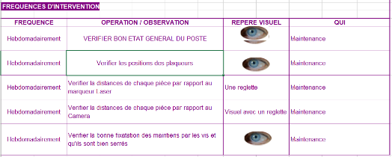
 |  | How ? | Visualy | Standard Number and Index? | PS12.1-M5 ind. 4
 |  | How many parts/often ? | At Each SOP
 |  | Who ? |  | What is the standard value? |  |  |  |  |  |  | Risk of infiltration of the contamination by the component is not detected by maintenance technician during the preventive | 1st WHY | 2nd WHY | 3rd WHY | 4th WHY | 5th WHY
 |  | Does what ? |  |  |  |  |  |  |  |  |  | The component was too small to be detected by simple visual inspection | The technician was not able to desassemble the palets because he needs quality approval which is not present during the intervention | The Quality validation of the preventive maintenance is not mandatory | The procdure of maintenance Validation was not improved since SOP
 |  | When ? |  | Where is the standard?
 |  | Where ?
 |  | How ? |  | Standard Number and Index?
 |  | How many parts/often ?
MAN | Reaction mode when the operator detect the burrs in the machine | Who ? |  | What is the standard value? |  |  |  |  |  |  |  | 1st WHY | 2nd WHY | 3rd WHY | 4th WHY | 5th WHY
 |  | Does what ?
 |  | When ? |  | Where is the standard?
 |  | Where ?
 |  | How ? |  | Standard Number and Index?
 |  | How many parts/often ?
 |  | Who ? |  | What is the standard value? |  |  |  |  |  |  |  | 1st WHY | 2nd WHY | 3rd WHY | 4th WHY | 5th WHY
 |  | Does what ?
 |  | When ? |  | Where is the standard?
 |  | Where ?
 |  | How ? |  | Standard Number and Index?
 |  | How many parts/often ?
 |  | Who ? |  | What is the standard value? |  |  |  |  |  |  |  | 1st WHY | 2nd WHY | 3rd WHY | 4th WHY | 5th WHY
 |  | Does what ?
 |  | When ? |  | Where is the standard?
 |  | Where ?
 |  | How ? |  | Standard Number and Index?
 |  | How many parts/often ?

Evidences
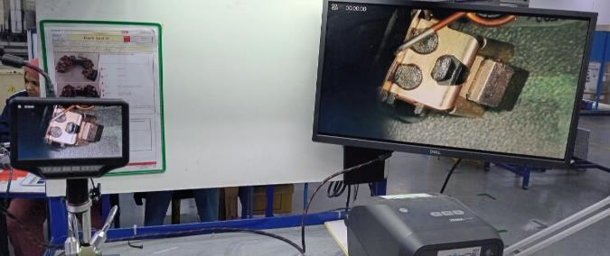

Camera to control the missing brush

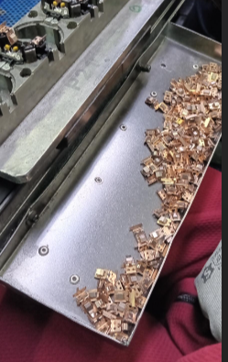
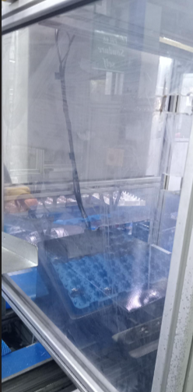
Protection with plexi glass of the electrical tester next to the blade assembly station

New container installed so far from the electrical tester

StEDE3 Matrix
 | StEDE3 Workstation Assessment v2.5
 |  |  |  |  |  |  | 0

Supplier :
Plant location :
Assessment date : |  |  | StEDE3 ASSESSMENT RESULT : |  |  |  | 0/ 9
Workstation assessed :
Assessor / Company
Setter :
Operator : |  |  |  |  |  |  | For supplier self assesment activity, column to be assessed by:
Step 1 : 360° Variability Hunting |  |  | Step 2 : StEDE3 Matrix |  |  |  | Direct Manager of the user |  | Manager from an other APU/Department

Silent Workstation observation for 10/15 min, to detect any potential Variability related to : - machine settings - operator activities - quality controls |  |  | StEDE3 Matrix Excellence Through Standards |  |  |  | EXISTING ? | DEPLOYED ? How were the users trained to apply this STANDARD ? ( including their Direct Manager if not the trainer ) | ENFORCED ? What is the Direct Manager of the users doing to ensure the strict and continuous EXECUTION of this STANDARD ?
 |  |  |  |  |  |  | Clear, Visible, Quantified, Doable. | Respected by users. Can be explained by users. | The Direct Manager checks on genba the respect of the standards and in case a gap is found an action is defined
 |  |  | For a given Process / Workstation : Are StANDARDS for… | … Set-up Parameters … |  | Parameters list, values and limits and necessary work instructions to set the machine/workstation up for production of the selected part number (to be compared with those used during the FDPR / IS) |  |  |  | 
 |  |  |  | ... Work Instructions … |  | Instructions defining how to operate the station safely, to produce parts, and how to maintain the equipment. |  |  |  | 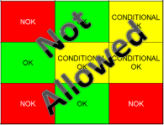
 |  |  |  | … Quality Controls … |  | Activities to control the quality of the operation or of the product after transformation to ensure only good parts are transferred to the next station |  |  |  | 

 | Conclusion :

Step 3 : Findings
StEDE3 Matrix Excellence Through Standards |  | EXISTING ? | DEPLOYED ? | ENFORCED ? |  | "Reduction of the variability in our processes, being production or administrative, is key to ensure the sustainability of any continuous improvement"
0 / 9 |  | Clear, Visible, Quantified, Doable. | Respected by users. Can be explained by users. | Audited by direct manager on Genba at a frequency defined based on frequency of usage of standard. | Category (Ex / Dep / Enf) | Findings and next steps |  |  | Owner | Date | Status | Is FMEA update required ? Yes / No | If "Yes", done date
For a given Process / Workstation : Are StANDARDS for… | ...Set-up Parameters … | 0 | 0 | 0 |  | Finding #1 : Next step :

 |  |  |  |  |  | Finding #2 : Next step :

 |  |  |  |  |  | Finding #3 : Next step :

 | ... Work Instructions … | 0 | 0 | 0 |  | Finding #1 : Next step :

 |  |  |  |  |  | Finding #2 : Next step :

 |  |  |  |  |  | Finding #3 : Next step :

 | ...Quality Controls … | 0 | 0 | 0 |  | Finding #1 : Next step :

 |  |  |  |  |  | Finding #2 : Next step :

 |  |  |  |  |  | Finding #3 : Next step :

 | VALEO signature |  |  |  |  |  | SUPPLIER signature

